7
 | Lift曲线 | Gain曲线 | ROC | KS | AUC | Gini Coefficient | Root Mean Squared Error (RMSE)
横轴 | 阈值/数据集百分比 （Percentage of dataset） | 阈值/数据集百分比 （Percentage of dataset） | FPR | 阈值/数据集百分比 （Percentage of dataset） | 无 | 无 | 无
纵轴 | 累计Precision/PPostive | 累计Precision | TPR | TPR与FPR
图样 | 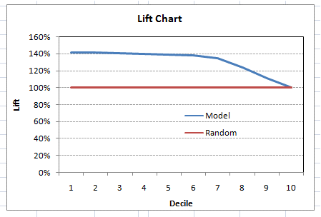 | 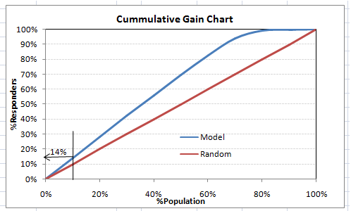 | 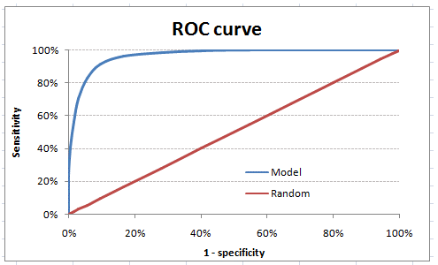 | 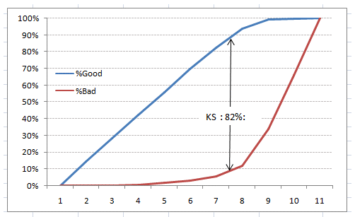
指标 |  |  |  |  | ROC与横轴的面积 | 2*AUC – 1 | sqrt(sum[(yhat-y)^2]/N))
解释 | 好：在很高的提升值上保持一段后，迅速下降到1. | 好：蓝色线快速升到1 | 好：靠近左上 | KS越大，分割样本的能力越强 | 好：越大越好 | 好：越大越好 | 好：越小越好

